상품제안서
고급 흑목지우개연필3본입세트 (재생) | 상품코드: S02542

 |  |  |  |  |  |  | 02-713-8555 | www.synergygift.co.kr
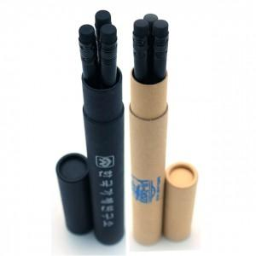

【상세/제작정보】 | <span style="font-size: 14pt;">※ 연필 3개 포함 / 원통은 추가인쇄비 발생합니다.</span>

【인쇄/포장옵션】 | 실크, 원통1도인쇄 / 포장불가능

【공급단가】 | 수량 | 500~ | 1,000~ | 2,000~ | 3,000~ | 5,000~
*VAT별도 | 단가 | 680원 | 660원 | 630원 | 610원 | 590원

【상품 URL】 | https://www.synergygift.co.kr:443/src/goods_detail.php?gdno=194

